450g2
견 적 서

바디텍메드 |  | 귀하
전화 :
팩스 :
담당 :

아래와 같이 견적합니다.

견 적 합 계 : | ₩1,375,000
견 적 일 자 : | 2014-12-18 15:03:57
결 재 조 건 :

품 명 | 규 격 | 수 량 | 단 가 | 금 액 | 세 액 | 합 계 액
 |  |  |  | - | - | -
노트북 | HP 650 G1 | 1 | 1,250,000 | 1,250,000 | 125,000 | 1,375,000
 |  |  |  | - | - | -
 | 인텔 i5-4200m 2.5GHz (up to 3.1GHz) |  |  | - | - | -
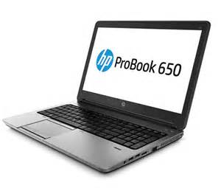
 | 8GB DDR3L Memory (max 16GB) |  |  | - | - | -
 | 128GB SSD |  |  | - | - | -
 | DVD Super Multi
 | AMD Radeon Radeon HD8750 /intel HD 4600 |  |  |  | - | -
 | 무게 2.3Kg |  |  |  | - | -
 | 15.6인치 1920 x 1080 Full HD 해상도 |  |  |  | - | -
 | Windows 7 Pro 64bit |  |  |  | - | -
 | usb 3.0 5port |  |  |  | - | -
 | D-sub 1port,display port 1 port |  |  |  | - | -
 | 1 serial port |  |  |  | - | -
 |  |  |  | - | - | -
 |  |  |  |  | - | -
 |  |  |  | - | - | -
 |  |  |  |  | - | -
 |  |  |  |  | - | -
 |  |  |  |  | - | -
 |  |  |  |  | - | -
 |  |  |  |  | - | -
 |  |  |  |  | - | -
 |  |  |  |  | - | -
 |  |  |  |  | - | -
 |  |  |  |  | - | -
 |  |  |  |  | - | -
 |  |  |  |  | - | -
 |  |  |  |  | - | -
* 결제계좌 : 신한 110-138-600484 씨-넷 |  |  | 합 계 | 합 계 | 125,000 | 1,375,000
* 견적담당 : | 조규장(010-2910-7760)
* REMARK

